Screen Preview Mail
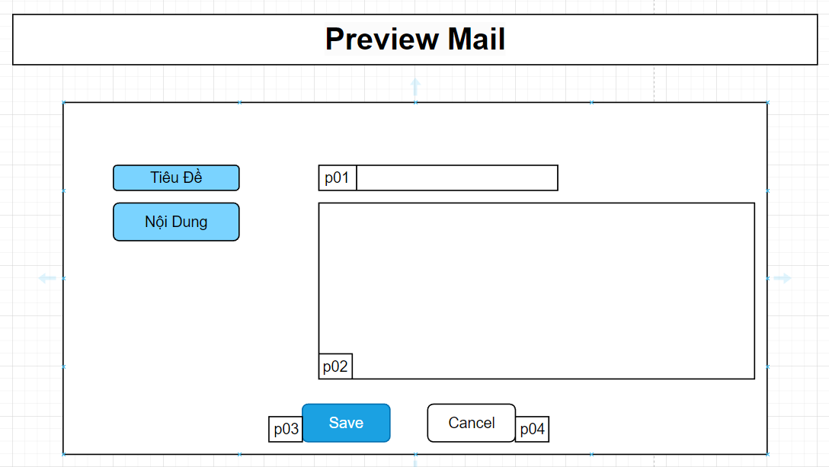

Mã Số | Item | input/output | Thuộc tính | Giới hạn input | Input số digit | Requied input | Format output | Giá trị khởi tạo | Tab thứ tự đi | Độ rộng có thể | Function | No.Chức năng | Domain Model | Note
p01 | Tiêu Đề Email | input/output | string
p02 | Nội Dung Email | input/output | string
p03 | Save | output | button |  |  |  |  |  |  |  |  | 1
p04 | Cancel | output | button |  |  |  |  |  |  |  |  | 2

